メール一覧
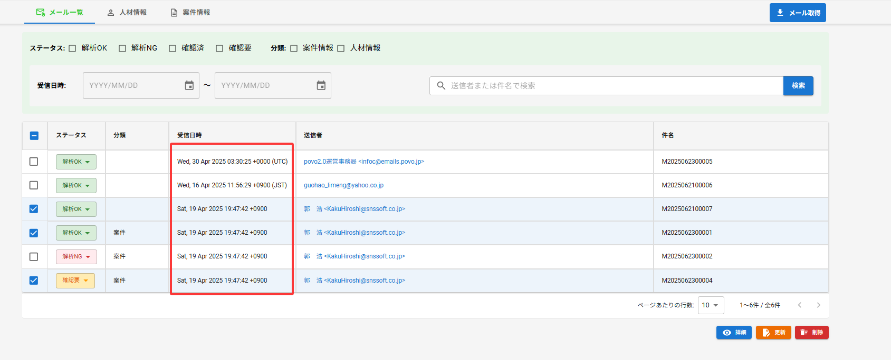
问题1 | 日期查询不好使

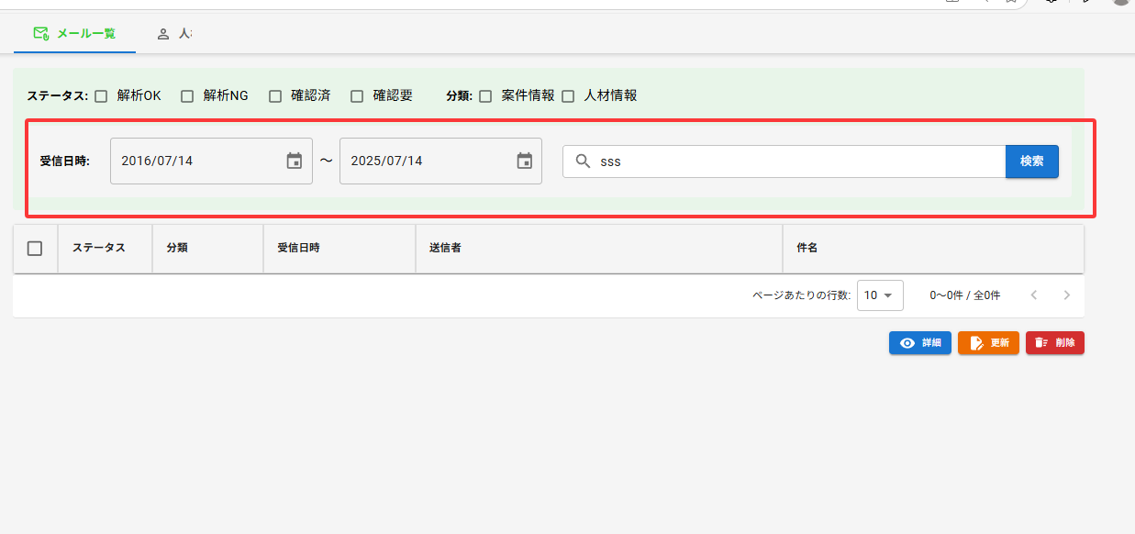

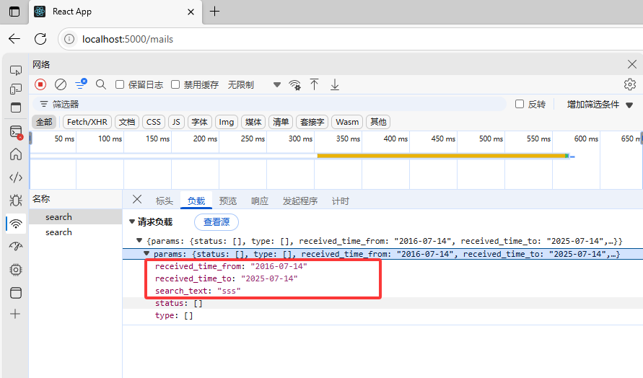

/messages/search |  | { "params": { "status": [], "type": [], "received_time_from": "2016-07-14", "received_time_to": "2025-07-14", "search_text": "sss" } }

问题2 | 日期返回应该是"yyyy-mm-dd"格式

メール詳細
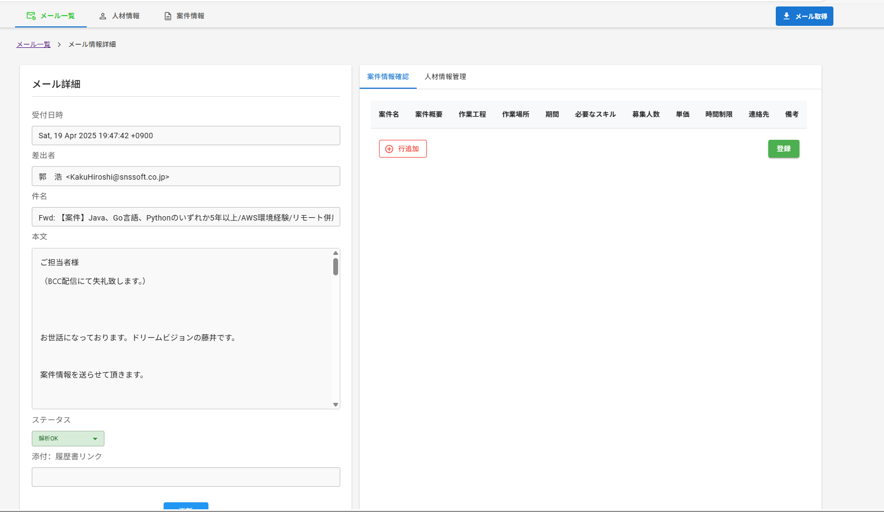
问题1 | 怎么去区分一开始是案件或者人材
问题2 | 新增的状态是前端给个默认值还是后端给
问题3 | 新增api是哪个（案件和人材）
{
"MSGID": "M2025062300002",
"relatedEvents": [
{
"id": 2,
"案件ID": "P2025062300001",
"MSGID": "M2025062300002",
"人材ID": [
"E2025062300001"
],
"案件名": "Webアプリケーション開発（更新）",
"ステータス": "1",
"案件概要": "ECサイトのフロントエンド開発（更新版）",
"作業工程": "設計・開発・テスト（更新）",
"作業場所": "東京都渋谷区（リモート可）",
"期間": "2025年7月～2025年12月",
"必要なスキル": "React, TypeScript, Node.js（更新）",
"募集人数": "3",
"単価": "700000",
"時間制限": "月160時間",
"備考": "経験3年以上（更新）",
"推薦人員ID1": null,
"推薦人員ID2": null,
"推薦人員ID3": null,
"連絡先": "updated@example.com",
"作成者": "SYSTEM",
"作成時刻": "2025-06-23 20:40:26",
"更新者": "SYSTEM",
"更新時刻": "2025-07-14 00:30:31.683012"
},
{
"id": 3,
"案件名": "1",
"案件概要": "2",
"作業工程": "3",
"作業場所": "4",
"期間": "5",
"必要なスキル": "6",
"単価": "8",
"時間制限": "9",
"連絡先": "10",
"備考": "11",
"募集人数": "7"
},
{
"id": 4,
"案件名": "1",
"案件概要": "2",
"作業工程": "3",
"作業場所": "4",
"期間": "",
"必要なスキル": "",
"単価": "",
"時間制限": "",
"連絡先": "",
"備考": ""
}
]
}

{
"MSGID": "M2025062300002",
"relatedStaffs": [
{
"id": 1,
"氏名": "1",
"年齢": "2",
"スキル": "3",
"最寄駅": "4",
"稼働可能時間": "5",
"日本語": "7",
"英語": "8\n",
"稼働年数": "9",
"来日年数": "10",
"履歴書": "",
"備考": "13",
"単価": "6",
"営業状況": "11",
"スキルシート": "12"
},
{
"id": 2,
"氏名": "1",
"年齢": "2",
"スキル": "",
"最寄駅": "",
"稼働可能時間": "",
"日本語": "",
"英語": "",
"稼働年数": "",
"来日年数": "",
"履歴書": "",
"備考": ""
}
]
}

人材情报
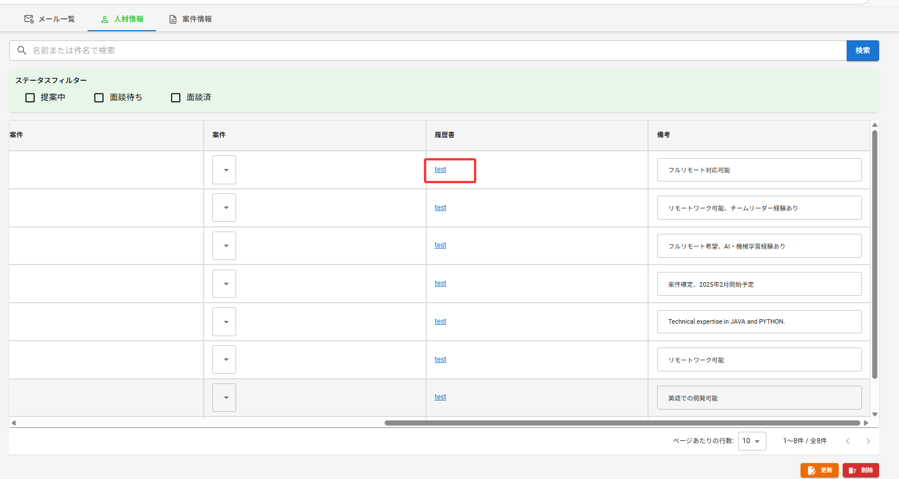
问题1 | 列表里的履历书是哪个api

メール取得
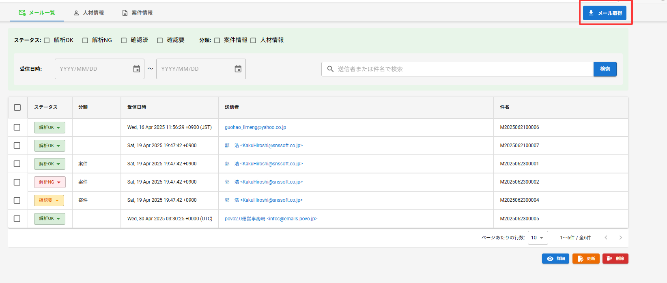
问题
目前是否实现 | api是哪个

